Fig. 1
Figura 1. Presenze turistiche in Italia, dati annuali (milioni)
 | ANNO | Italiani | Stranieri | Totali | Quota% stranieri
 | 1990 | 167.5 | 84.7 | 252.2 | 33.6
 | 1991 | 173.2 | 86.7 | 259.9 | 33.4
 | 1992 | 173.7 | 83.6 | 257.4 | 32.5
 | 1993 | 168.2 | 85.4 | 253.6 | 33.7
 | 1994 | 173.7 | 101.0 | 274.8 | 36.8
 | 1995 | 173.5 | 113.0 | 286.5 | 39.4
 | 1996 | 173.3 | 118.0 | 291.4 | 40.5
 | 1997 | 173.9 | 118.4 | 292.3 | 40.5
 | 1998 | 178.3 | 121.2 | 299.5 | 40.5
 | 1999 | 181.6 | 126.7 | 308.3 | 41.1
 | 2000 | 198.5 | 140.4 | 338.9 | 41.4
 | 2001 | 203.7 | 146.7 | 350.3 | 41.9
 | 2002 | 199.7 | 145.6 | 345.2 | 42.2
 | 2003 | 204.8 | 139.7 | 344.4 | 40.5
 | 2004 | 204.4 | 141.2 | 345.6 | 40.8
 | 2005 | 206.8 | 148.5 | 355.3 | 41.8
 | 2006 | 209.9 | 156.9 | 366.8 | 42.8
 | 2007 | 213.2 | 163.5 | 376.6 | 43.4
Fonte: elaborazioni Svimez su dati Istat | 2008 | 211.9 | 161.8 | 373.7 | 43.3
 | 2009 | 211.3 | 159.5 | 370.8 | 43.0
 | 2010 | 210.3 | 165.2 | 375.5 | 44.0
 | 2011 | 210.4 | 176.5 | 386.9 | 45.6
 | 2012 | 200.1 | 180.6 | 380.7 | 47.4
 | 2013 | 192.0 | 184.8 | 376.8 | 49.0
 | 2014 | 191.0 | 186.8 | 377.8 | 49.4
 | 2015 | 200.2 | 192.6 | 392.9 | 49.0
 | 2016 | 203.5 | 199.4 | 403.0 | 49.5
 | 2017 | 210.0 | 210.7 | 420.6 | 50.1
 | 2018 | 212.3 | 216.5 | 428.8 | 50.5
 | 2019 | 216.1 | 220.7 | 436.7 | 50.5
 | 2020 | 143.0 | 65.4 | 208.4 | 31.4
 | 2021 | 183.1 | 106.1 | 289.2 | 36.7
 | 2022 | 210.9 | 201.1 | 412.0 | 48.8
 | 2023 | 213.0 | 234.2 | 447.2 | 52.4
 | 2024 | 212.2 | 253.9 | 466.2 | 54.5

Fig. 2
 | 2019 | 2024 | 2025
Gennaio | 17.5 | 19.3 | 19.5
Febbraio | 18.1 | 20.6 | 19.9
Marzo | 21.4 | 24.2 | 22.3
Aprile | 28.5 | 28.0 | 29.8
Maggio | 31.1 | 40.0 | 38.8
Giugno | 54.4 | 53.8 | 59.0
Luglio | 74.7 | 76.7
Agosto | 84.6 | 84.2
Settembre | 46.4 | 50.6
Ottobre | 27.2 | 31.4
Novembre | 15.3 | 17.7
Dicembre | 17.7 | 19.7
Figura 2. Presenze turistiche in Italia, dati mensili (milioni)
 |  | 2019 | 2023 | 2024 | 2025
 | Gennaio | 17.5 | 18.4 | 19.3 | 19.5
 | Febbraio | 18.1 | 18.6 | 20.6 | 19.9
 | Marzo | 21.4 | 20.4 | 24.2 | 22.3
 | Aprile | 28.5 | 30.0 | 28.0 | 29.8
 | Maggio | 31.1 | 34.1 | 40.0 | 38.8
 | Giugno | 54.4 | 54.2 | 53.8 | 59.0
 | Luglio | 74.7 | 75.3 | 76.7
 | Agosto | 84.6 | 82.6 | 84.2
 | Settembre | 46.4 | 49.9 | 50.6
 | Ottobre | 27.2 | 29.1 | 31.4
 | Novembre | 15.3 | 15.7 | 17.7
 | Dicembre | 17.7 | 18.9 | 19.7

Fonte: elaborazioni Svimez su dati Istat

Fig. 3
Figura 3. Presenze turistiche in Italia, % Mezzogiorno

 |  | 2008 | 2019 | 2024
 | Totale | 20.3 | 19.8 | 19.4
Fonte: elaborazioni Svimez su dati Istat | Turisti stranieri | 13.3 | 15.0 | 14.8
 | Turisti italiani | 25.6 | 24.7 | 25.0
 | Turisti del Centro-Nord | 17.5 | 16.9 | 17.2
 | Turisti del Mezzogiorno | 53.6 | 49.8 | 48.2

Fig. 4
Figura 4. Presenze turistiche per abitante per area di destinazione | Presenze per abitante | 2008 | 2009 | 2010 | 2011 | 2012 | 2013 | 2014 | 2015 | 2016 | 2017 | 2018 | 2019 | 2020 | 2021 | 2022 | 2023 | 2024
 | Mezzogiorno | 3.8 | 3.7 | 3.8 | 3.9 | 3.8 | 3.7 | 3.7 | 3.9 | 4.0 | 4.2 | 4.3 | 4.4 | 2.1 | 2.9 | 4.0 | 4.4 | 4.6
 | Centro-Nord | 7.6 | 7.6 | 7.7 | 7.9 | 7.8 | 7.7 | 7.8 | 8.1 | 8.3 | 8.6 | 8.8 | 8.9 | 4.3 | 5.9 | 8.5 | 9.2 | 9.6
 | Diff. Centro-Nord / Mezzogiorno | 3.8 | 3.8 | 3.9 | 4.0 | 4.0 | 4.0 | 4.0 | 4.2 | 4.3 | 4.5 | 4.4 | 4.6 | 2.2 | 2.9 | 4.5 | 4.9 | 5.0

Fonte: elaborazioni Svimez su dati Istat

Fig. 5
Figura 5. Presenze turistiche per abitante nei paesi dell'Ue-27, 2023

 | Paesi | Presenze per abitante
 | Croazia | 23.8
 | Malta | 19.0
 | Cipro | 16.9
 | Austria | 14.2
 | Grecia | 14.0
 | Spagna | 10.2
 | Centro-Nord | 9.2
 | Portogallo | 8.2
 | Paesi bassi | 8.1
 | Irlanda | 7.9
 | Slovenia | 7.6
 | italia | 7.6
 | Francia | 6.8
 | Danimarca | 6.7
 | Ue-27 | 6.6
 | Svezia | 6.1
 | Lussemburgo | 5.4
 | Rep. Ceca | 5.3
Fonte: elaborazioni Svimez su dati Eurostat | Germania | 5.3
 | Estonia | 4.8
 | Mezzogiorno | 4.3
 | Finlandia | 4.1
 | Bulgaria | 4.1
 | Belgio | 3.9
 | ungheria | 3.2
 | Lituania | 3.0
 | Slovacchia | 2.6
 | Polonia | 2.5
 | Lettonia | 2.3
 | Romania | 1.5

Fig. 6
 | 2008/2019 | 2019/2024
Piemonte | 28.8 | -3.3
Valle d'Aosta | 16.5 | 1.9
Liguria | 6.7 | 7.0
Lombardia | 43.0 | 11.5
Trentino Alto Adige | 22.3 | 8.9
Veneto | 17.5 | 3.1
Friuli Venezia-Giulia | 2.0 | 12.1
Emilia-Romagna | 5.2 | 1.0
Toscana | 16.5 | -3.9
Umbria | -2.0 | 14.6
Marche | -9.6 | 1.1
Lazio | 23.2 | 32.6
Abruzzo | -18.3 | 16.2
Molise | -33.3 | 3.8
Campania | 17.6 | -2.9
Puglia | 26.7 | 15.9
Basilicata | 46.8 | -8.1
Calabria | 12.0 | -14.4
Sicilia | 8.4 | 14.8
Sardegna | 23.2 | 3.1
Mezzogiorno | 14.3 | 4.5
Centro-Nord | 17.5 | 7.3
Figura 6. Presenze turistiche nelle regioni (var. %)
 |  | 2008/2019 | 2019/2024
 | Piemonte | 28.8 | -3.3
 | Valle d'Aosta | 16.5 | 1.9
 | Liguria | 6.7 | 7.0
 | Lombardia | 43.0 | 11.5
 | Trentino Alto Adige | 22.3 | 8.9
 | Veneto | 17.5 | 3.1
 | Friuli Venezia-Giulia | 2.0 | 12.1
 | Emilia-Romagna | 5.2 | 1.0
 | Toscana | 16.5 | -3.9
 | Umbria | -2.0 | 14.6
 | Marche | -9.6 | 1.1
 | Lazio | 23.2 | 32.6
 | Abruzzo | -18.3 | 16.2
 | Molise | -33.3 | 3.8
 | Campania | 17.6 | -2.9
 | Puglia | 26.7 | 15.9
 | Basilicata | 46.8 | -8.1
 | Calabria | 12.0 | -14.4
 | Sicilia | 8.4 | 14.8
 | Sardegna | 23.2 | 3.1

Fonte: elaborazioni Svimez su dati Istat | Mezzogiorno | 14.3 | 4.5
 | Centro-Nord | 17.5 | 7.3
 | Italia | 16.9 | 6.7

Fig. 7
Figura 7. Presenze turistiche nelle regioni per area di provenienza, 2024 (quote %)
 | Turisti stranieri | Turisti residenti nel Centro-Nord | Turisti residenti nel Mezzogiorno
Piemonte | 51.1 | 38.6 | 10.3
Valle d'Aosta | 41.5 | 52.6 | 5.9
Liguria | 45.8 | 49.4 | 4.8
Lombardia | 64.8 | 26.7 | 8.4
Trentino Alto Adige | 62.0 | 34.2 | 3.8
Veneto | 70.5 | 25.6 | 3.9
Friuli Venezia-Giulia | 59.3 | 35.0 | 5.7
Emilia-Romagna | 30.0 | 59.9 | 10.2
Toscana | 57.6 | 36.2 | 5.8
Umbria | 35.3 | 45.3 | 19.4
Marche | 18.2 | 71.0 | 10.8
Lazio | 67.2 | 20.2 | 12.5
Abruzzo | 15.1 | 57.2 | 27.7
Molise | 9.3 | 41.9 | 48.9
Campania | 54.5 | 21.9 | 23.6
Puglia | 33.7 | 34.0 | 32.3
Basilicata | 17.8 | 30.3 | 51.9
Calabria | 19.7 | 27.4 | 52.9
Sicilia | 50.1 | 21.2 | 28.7
Sardegna | 51.1 | 35.3 | 13.6
Centro-Nord | 57.6 | 35.0 | 7.4
Mezzogiorno | 41.5 | 30.1 | 28.4

 |  | Turisti stranieri | Turisti residenti nel Centro-Nord | Turisti residenti nel Mezzogiorno
 | Piemonte | 51.1 | 38.6 | 10.3
 | Valle d'Aosta | 41.5 | 52.6 | 5.9
 | Liguria | 45.8 | 49.4 | 4.8
 | Lombardia | 64.8 | 26.7 | 8.4
 | Trentino Alto Adige | 62.0 | 34.2 | 3.8
 | Veneto | 70.5 | 25.6 | 3.9
 | Friuli Venezia-Giulia | 59.3 | 35.0 | 5.7
 | Emilia-Romagna | 30.0 | 59.9 | 10.2
 | Toscana | 57.6 | 36.2 | 5.8
 | Umbria | 35.3 | 45.3 | 19.4
 | Marche | 18.2 | 71.0 | 10.8
 | Lazio | 67.2 | 20.2 | 12.5
 | Abruzzo | 15.1 | 57.2 | 27.7
 | Molise | 9.3 | 41.9 | 48.9
 | Campania | 54.5 | 21.9 | 23.6
 | Puglia | 33.7 | 34.0 | 32.3
Fonte: elaborazioni Svimez su dati Istat | Basilicata | 17.8 | 30.3 | 51.9
 | Calabria | 19.7 | 27.4 | 52.9
 | Sicilia | 50.1 | 21.2 | 28.7
 | Sardegna | 51.1 | 35.3 | 13.6

 | Centro-Nord | 57.6 | 35.0 | 7.4
 | Mezzogiorno | 41.5 | 30.1 | 28.4

Fig. 8
Figura 8. Presenze turistiche per abitante nelle regioni, 2024
 |  | Presenze turistiche per abitante
 | Piemonte | 3.4
 | Valle d'Aosta | 30.1
 | Lombardia | 4.5
 | Trentino Alto Adige | 52.2
 | Veneto | 15.1
 | Friuli Venezia Giulia | 8.5
 | Liguria | 10.7
 | Emilia Romagna | 9.1
 | Toscana | 12.6
 | Umbria | 7.9
 | Marche | 7.1
 | Lazio | 9.1
 | Abruzzo | 5.7
 | Molise | 1.6
 | Campania | 3.8
 | Puglia | 4.6
 | Basilicata | 4.7
 | Calabria | 4.4
 | Sicilia | 3.6
 | Sardegna | 10.0
 | Centro-Nord | 9.6
 | Mezzogiorno | 4.6
 | Italia | 7.9

Fonte: elaborazioni Svimez su dati Istat

Fig. 9
 | Presenze turistiche per abitante
Torino | 2.9
Genova | 5.6
Milano | 5.5
Venezia | 46.6
Bologna | 5.8
Firenze | 13.1
Roma | 11.2
Napoli | 4.9
Bari | 3.0
Reggio Calabria | 1.0
Palermo | 3.6
Messina | 6.7
Catania | 2.0
Cagliari | 3.8
C.M. del Centro-Nord | 10.0
C.M. del Mezzogiorno | 3.8
Figura 9. Presenze turistiche per abitante nelle Città Metropolitane, 2024

 |  | Presenze turistiche per abitante
 | Torino | 2.9
 | Genova | 5.6
 | Milano | 5.5
 | Venezia | 46.6
 | Bologna | 5.8
 | Firenze | 13.1
 | Roma | 11.2
 | Napoli | 4.9
 | Bari | 3.0
 | Reggio Calabria | 1.0
 | Palermo | 3.6
 | Messina | 6.7
 | Catania | 2.0
 | Cagliari | 3.8
Fonte: elaborazioni Svimez su dati Istat
 | C.M. del Centro-Nord | 10.0
 | C.M. del Mezzogiorno | 3.8

Fig. 10
Figura 10. Posti letto per struttura ricettiva
Centro-Nord | Mezzogiorno | Numero di posti letto per struttura
 |  |  | Centro-Nord |  | Mezzogiorno
 |  |  | 2008 | 2024 | 2008 | 2024
 |  | Totale strutture | 29 | 19 | 57 | 28
 |  | Alberghi e similari | 59 | 63 | 88 | 91
 |  | Strutture extralberghiere | 20 | 13 | 42 | 18

Fonte: elaborazioni Svimez su dati Istat

Fig. 11
Figura 11. Localizzazione degli affitti brevi nelle città di Napoli e Palermo
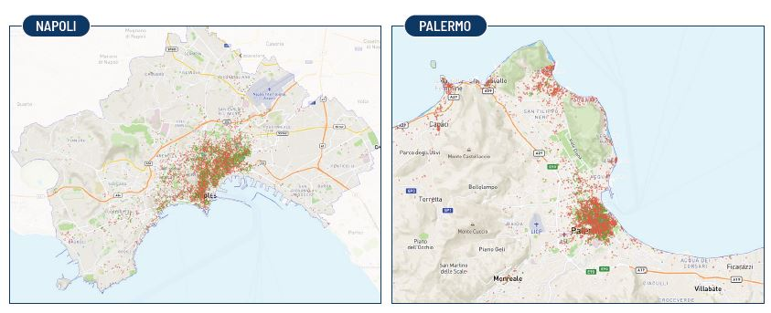

Fonte: elaborazioni Svimez su dati Inside Airbnb (dicembre 2024)

Fig. 12
Figura 12. Localizzazione degli affitti brevi nelle città di Siracusa e Lecce
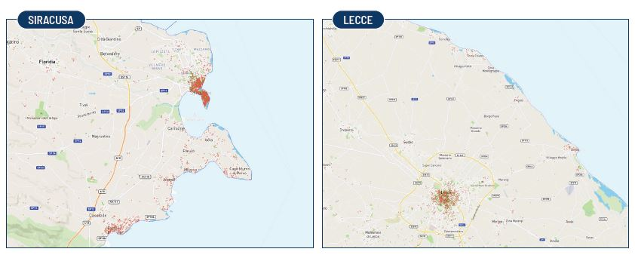

Fonte: elaborazioni Svimez su dati Inside Airbnb (dicembre 2024)

Fig. 13
Figura 13. Localizzazione degli affitti brevi nelle città di Catania e Bari
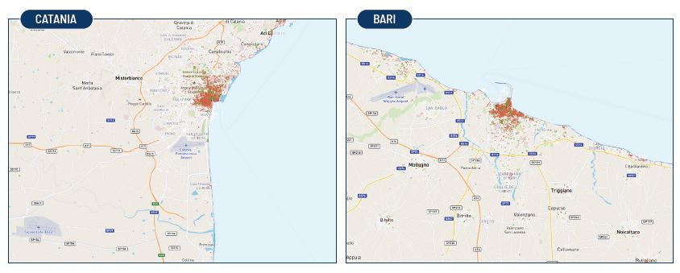

Fonte: elaborazioni Svimez su dati Inside Airbnb (dicembre 2024)

